UMAIR
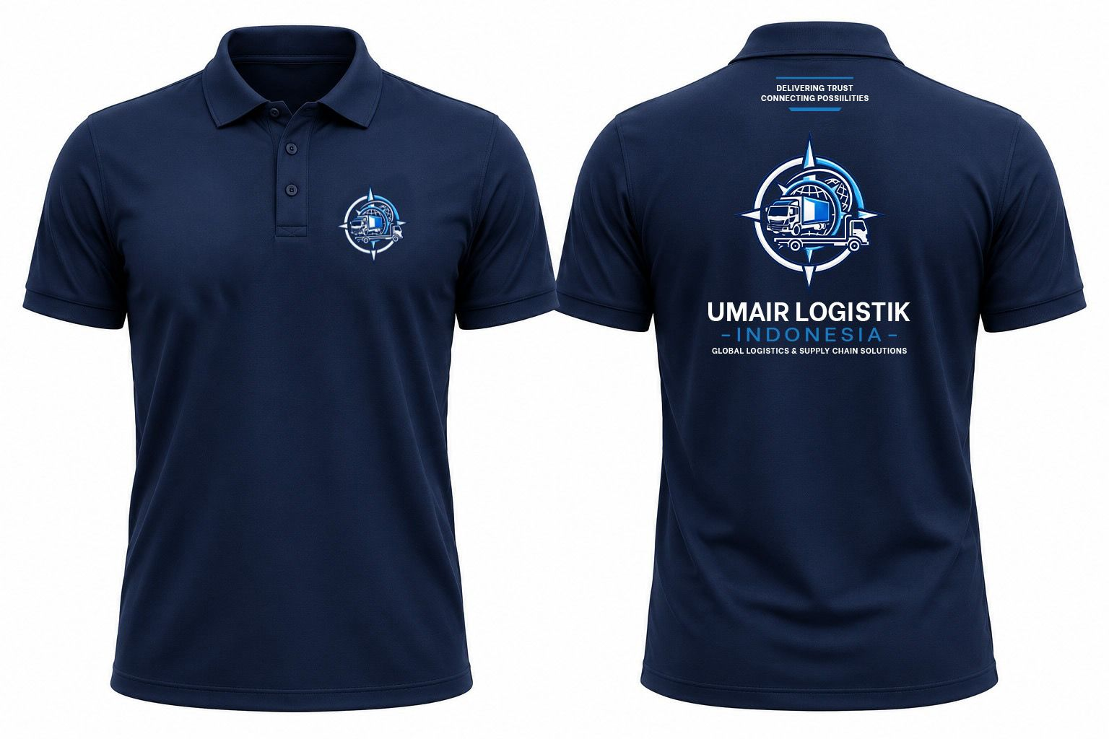
NO | PROJECT | BAHAN | MODEL | WARNA | SIZE | QUANTITY
1 | UMAIR LOGISTIK | CVC LACOSTE | POLO SHIRT LPD | NAVY | M | 1
 |  |  |  |  | L | 7

 |  |  |  |  | XXL | 2
 |  |  |  |  | 3XL | 1
 |  |  |  |  | 4XL | 1
TOTAL |  |  |  |  |  | 12

BU LEXY
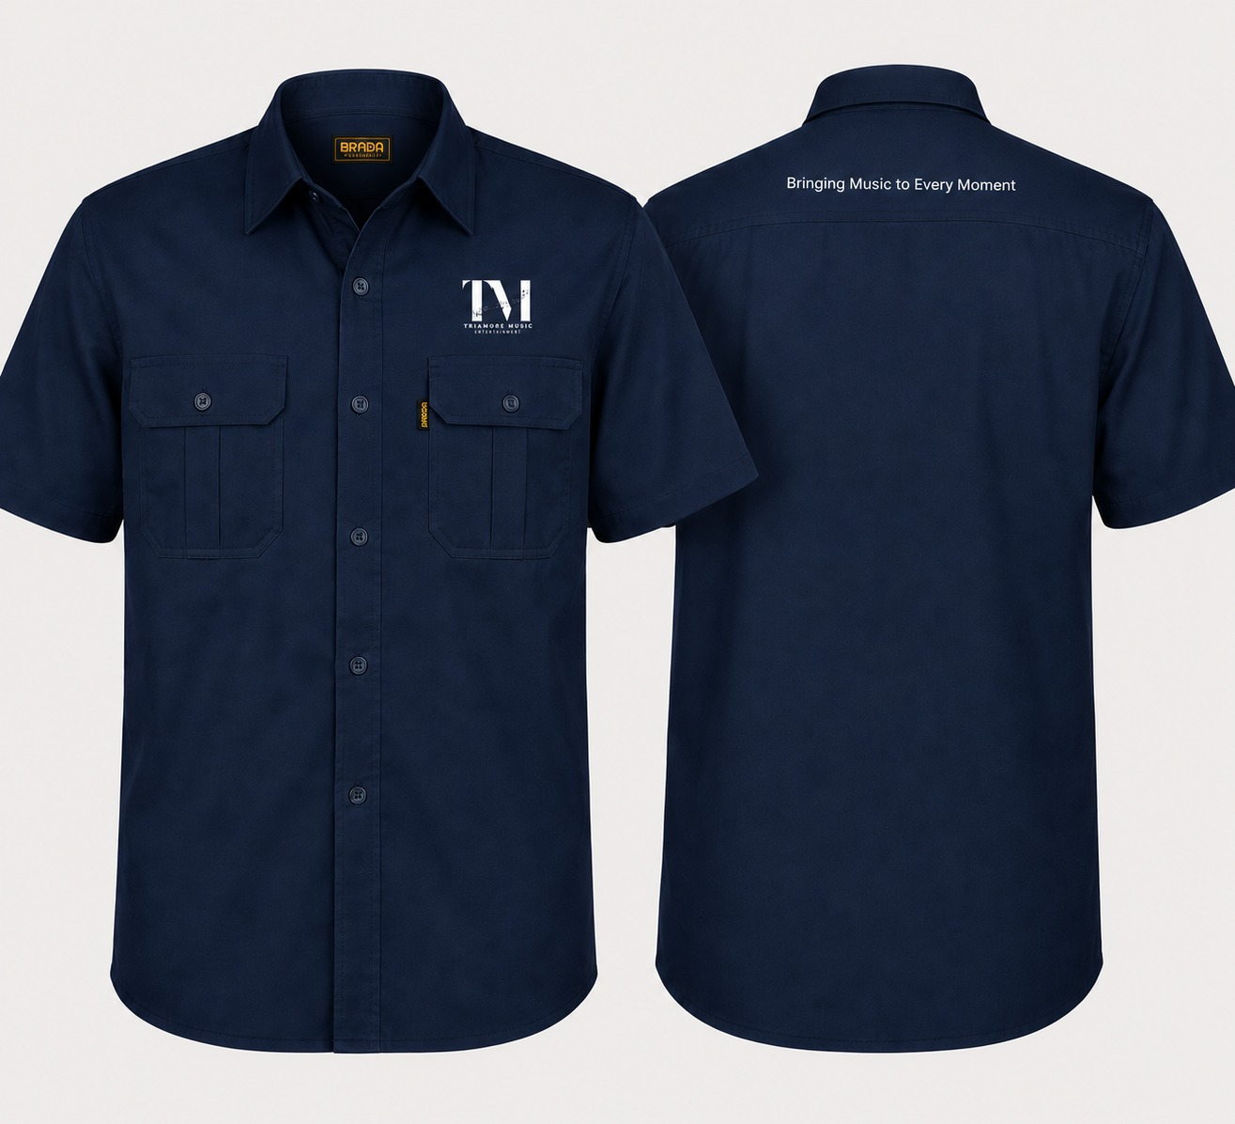
NO | PROJECT | BAHAN | MODEL | WARNA | SIZE | QUANTITY
1 | BU LEXY | AMERICAN DRILL | KEMEJA PDL | NAVY | M | 1
 |  |  |  |  | XL | 2
 |  |  |  |  | XXL | 1

TOTAL |  |  |  |  |  | 4

YASIN
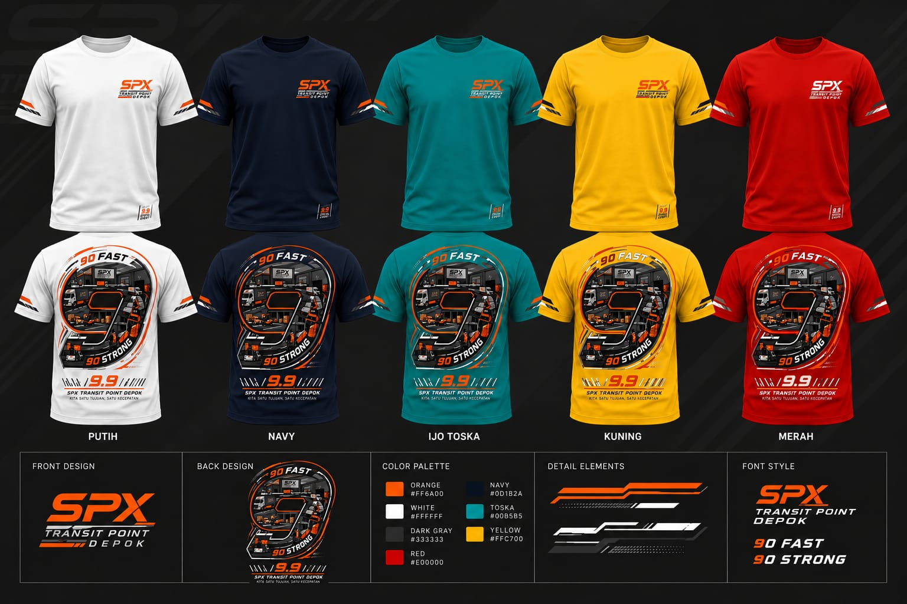
NO | PROJECT | BAHAN | MODEL | WARNA | SIZE | QUANTITY
 | YASIN | COMBED 24S | KAOS LPD | HITAM | M | 2
 |  |  |  |  | L | 6
 |  |  |  |  | XL | 2
 |  |  |  |  | XXL | 3

 | TOTAL |  |  |  |  | 13

NO | PROJECT | BAHAN | MODEL | WARNA | SIZE | QUANTITY
 | YASIN | COMBED 24S | KAOS LPD | PUTIH | M | 1
 |  |  |  |  | L | 1
 |  |  |  |  | XL | 1

 | TOTAL |  |  |  |  | 3

NO | PROJECT | BAHAN | MODEL | WARNA | SIZE | QUANTITY
 | YASIN | COMBED 24S | KAOS LPD | NAVY | M | 1
 |  |  |  |  | L | 5
 |  |  |  |  | XL | 2

 | TOTAL |  |  |  |  | 8

NO | PROJECT | BAHAN | MODEL | WARNA | SIZE | QUANTITY
 | YASIN | COMBED 24S | KAOS LPD | TOSCA
 |  |  |  |  | L | 2
 |  |  |  |  | XL | 1

 | TOTAL |  |  |  |  | 3

NO | PROJECT | BAHAN | MODEL | WARNA | SIZE | QUANTITY
 | YASIN | COMBED 24S | KAOS LPD | MERAH
 |  |  |  |  | L | 2
 |  |  |  |  | XL | 1

 | TOTAL |  |  |  |  | 3

PO KNTR GUBERNUR
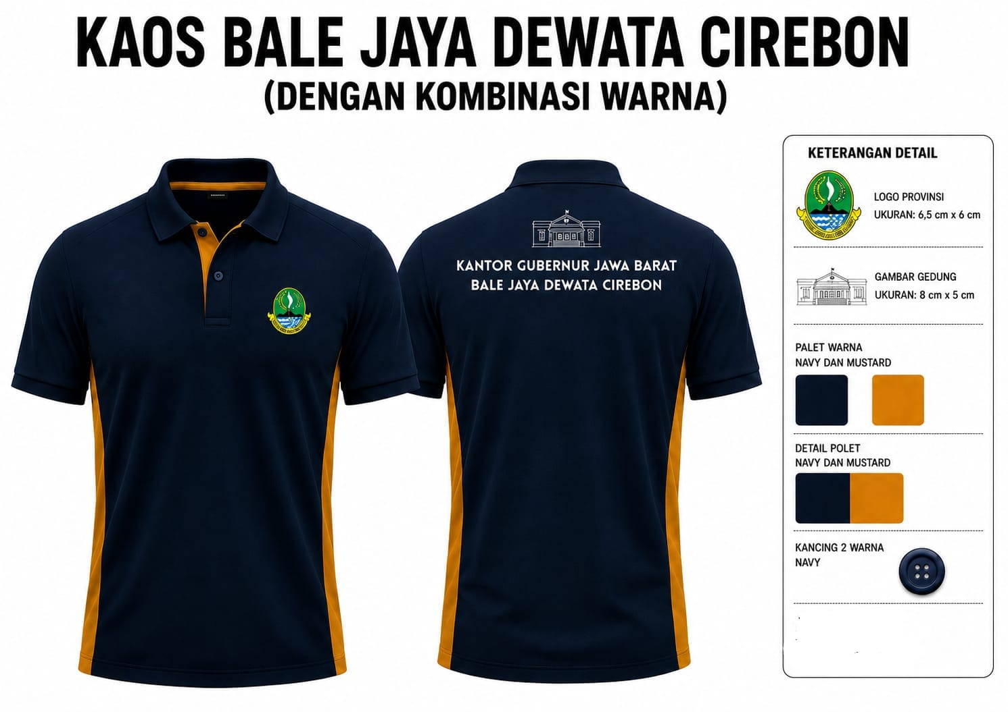

 |  |  |  |  |  |  | NOTE | 1 | SEMUA BORDIR
 |  |  |  |  |  |  |  | 2 | MANSET DAN KERAH WARNA NAVY

NO | PROJECT | BAHAN | MODEL | WARNA | SIZE | QUANTITY
1 | KGC | CVC LACOSTE | POLO SHIRT LPD | NAVY KOMBI GOLD | XS | 1
 |  |  |  |  | S | 6
 |  |  |  |  | M | 11
 |  |  |  |  | L | 10
 |  |  |  |  | XL | 6
 |  |  |  |  | XXL | 2
TOTAL |  |  |  |  |  | 36
2 | KGC | CVC LACOSTE | POLO SHIRT LPJ | NAVY KOMBI GOLD | S | 1
 |  |  |  |  | M | 1
 |  |  |  |  | XL | 1

TOTAL |  |  |  |  |  | 3

MUVAZ (01)
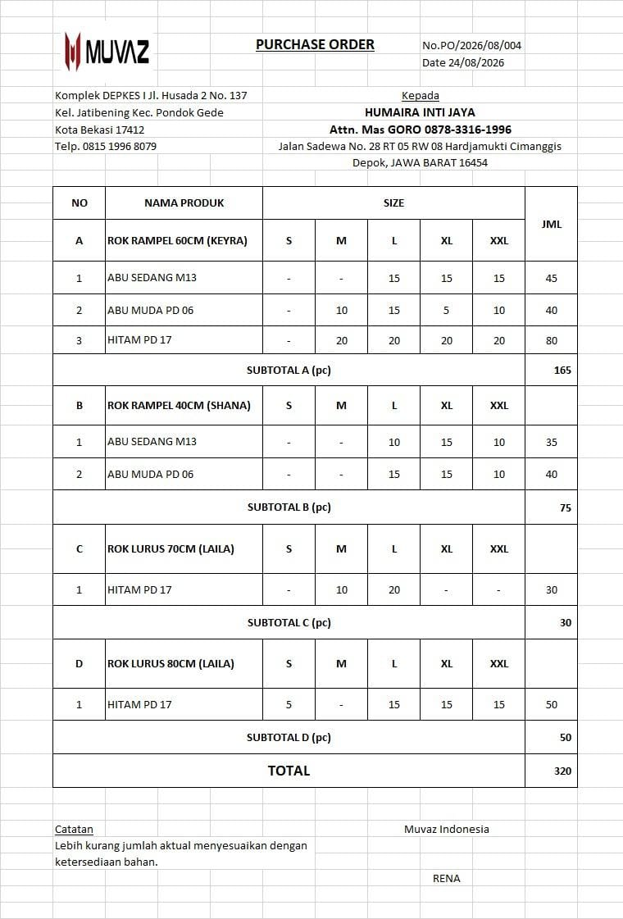

MODEL | WARNA | SIZE | CUTTING | FINISHING | MODEL | WARNA | SIZE | CUTTING | FINISHING
SHANA | ABU SEDANG | S |  |  | KEYRA | ABU SEDANG | S
 |  | M |  |  |  |  | M
 |  | L | 15 |  |  |  | L | 10
 |  | XL | 15 |  |  |  | XL | 15
 |  | XXL | 15 |  |  |  | XXL | 10
 | ABU MUDA | S |  |  |  | ABU MUDA | S
 |  | M | 10 |  |  |  | M
 |  | L | 15 |  |  |  | L | 15
 |  | XL | 5 |  |  |  | XL | 15
 |  | XXL | 10 |  |  |  | XXL | 10
 | HITAM | S |  |  |  | HITAM | S
 |  | M | 20 |  |  |  | M
 |  | L | 20 |  |  |  | L
 |  | XL | 20 |  |  |  | XL
 |  | XXL | 20 |  |  |  | XXL
TOTAL |  |  | 165 | 0 | TOTAL |  |  | 75 | 0

MODEL | WARNA | SIZE | CUTTING | FINISHING | MODEL | WARNA | SIZE | CUTTING | FINISHING
LAILA 70 | HITAM | S |  |  | LAILA 80 | HITAM | S | 5
 |  | M | 10 |  |  |  | M
 |  | L | 20 |  |  |  | L | 10
 |  | XL |  |  |  |  | XL | 14
 |  | XXL |  |  |  |  | XXL | 15
TOTAL |  |  | 30 | 0 | TOTAL |  |  | 44 | 0

IBU ARIYANI
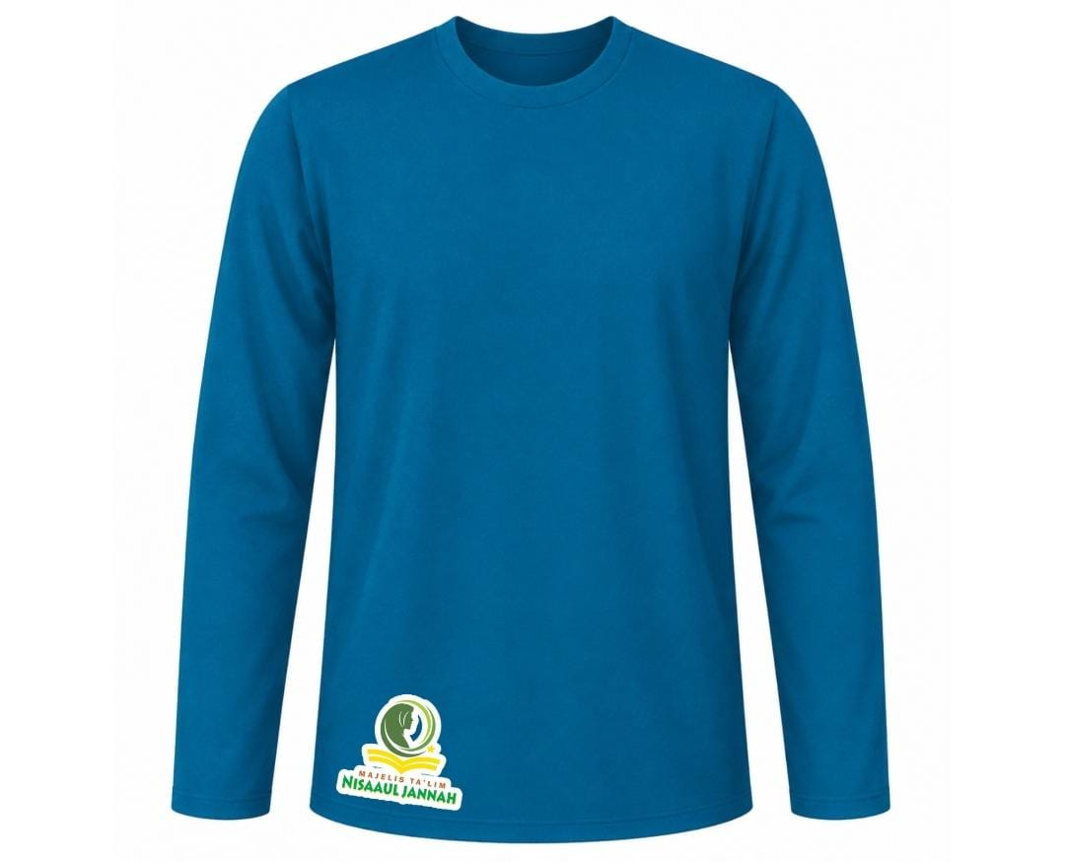
NO | PROJECT | BAHAN | MODEL | WARNA | SIZE | QUANTITY | KAOS READY DI HIJ | YG DIBLNJAKAN
 | IBU ARIYANI | COMBED 24S | KAOS LPJ | TURQUISE | S | 2 | 2
 |  |  |  |  | M | 5 | 5
 |  |  |  |  | L | 9 |  | 9
 |  |  |  |  | XL | 10 |  | 10
 |  |  |  |  | XXL | 9 | 1 | 8
 |  |  |  |  | 3XL | 1 | 1
 |  |  | KAOS LPD |  | L | 1 |  | 1
 | TOTAL |  |  |  |  | 37

JEMBAR KERAMIK
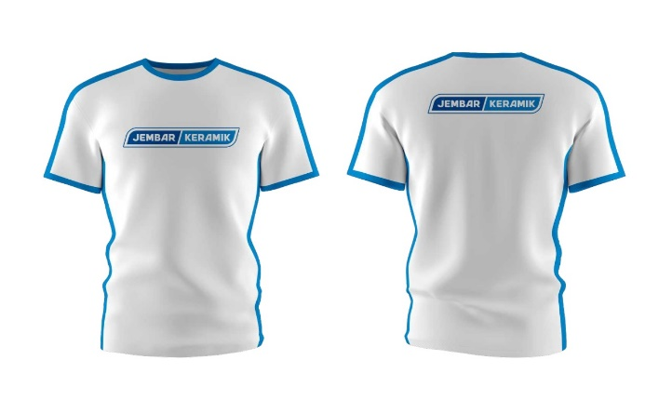
NO | PROJECT | BAHAN | MODEL | WARNA | orderan | QUANTITY
1 | JEMBAR | COMBED 24S | KAOS | PUTIH | S
 |  |  |  |  | M
 |  |  |  |  | L
 |  |  |  |  | XL
 |  |  |  |  | XXL
 |  |  |  |  | 3L

 |  |  |  |  | TOTAL | 0

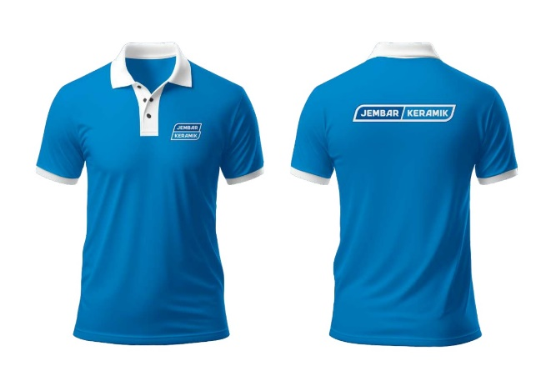
NO | PROJECT | BAHAN | MODEL | WARNA | orderan | QUANTITY
2 | JEMBAR | CVC LACOSTE | POLO | SKYBLUE | S
 |  |  |  |  | M
 |  |  |  |  | L
 |  |  |  |  | XL
 |  |  |  |  | XXL
 |  |  |  |  | 3L

 |  |  |  |  | TOTAL | 66

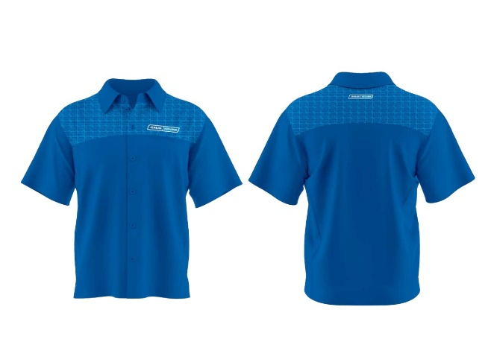
NO | PROJECT | BAHAN | MODEL | WARNA | orderan | QUANTITY
3 | JEMBAR | AMERICAN DRILL | KMJA | SKYBLUE | S
 |  |  |  |  | M
 |  |  |  |  | L
 |  |  |  |  | XL
 |  |  |  |  | XXL
 |  |  |  |  | 3L

 |  |  |  |  | TOTAL | 34

MUVAZ(2)
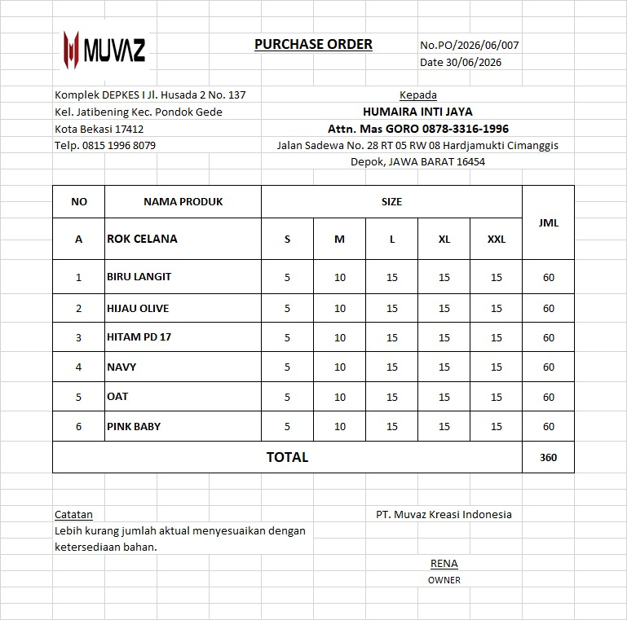

MODEL | WARNA | SIZE | PO | CUTTING | FINISHING
ROKCEL | SKYBLUE | S | 5 | 5
 |  | M | 10 | 10
 |  | L | 15 | 13
 |  | XL | 15 | 13
 |  | XXL | 15 | 13
 | HIJAU OLIVE | S | 5 | 3
 |  | M | 10 | 6
 |  | L | 15 | 13
 |  | XL | 15 | 13
 |  | XXL | 15 | 13
 | HITAM | S | 5 | 4
 |  | M | 10 | 9
 |  | L | 15 | 13
 |  | XL | 15 | 13
 |  | XXL | 15 | 13
 | NAVY | S | 5 | 2
 |  | M | 10 | 2
 |  | L | 15 | 13
 |  | XL | 15 | 13
 |  | XXL | 15 | 13
 | OAT | S | 5 | 4
 |  | M | 10 | 6
 |  | L | 15 | 13
 |  | XL | 15 | 13
 |  | XXL | 15 | 13
 | PINK BABY | S | 5 | 4
 |  | M | 10 | 6
 |  | L | 15 | 13
 |  | XL | 15 | 13
 |  | XXL | 15 | 13
 | TOTAL |  | 360 | 295

JERSEY KING
NO | ITEM | QTY |  | STATUS
1 | IKAMASE | 50 | STEL | on proses jahit
2 | IKAMASE(TAMBAHAN) | 3 | STEL | on proses jahit
3 | DULOLONG | 27 | STEL | on proses jahit
4 | BILALANGFC | 24 | STEL | antrian sublim
5 | MOON AND FREND | 28 | STEL
6
7
8
9
10
11
TOTAL |  | 132

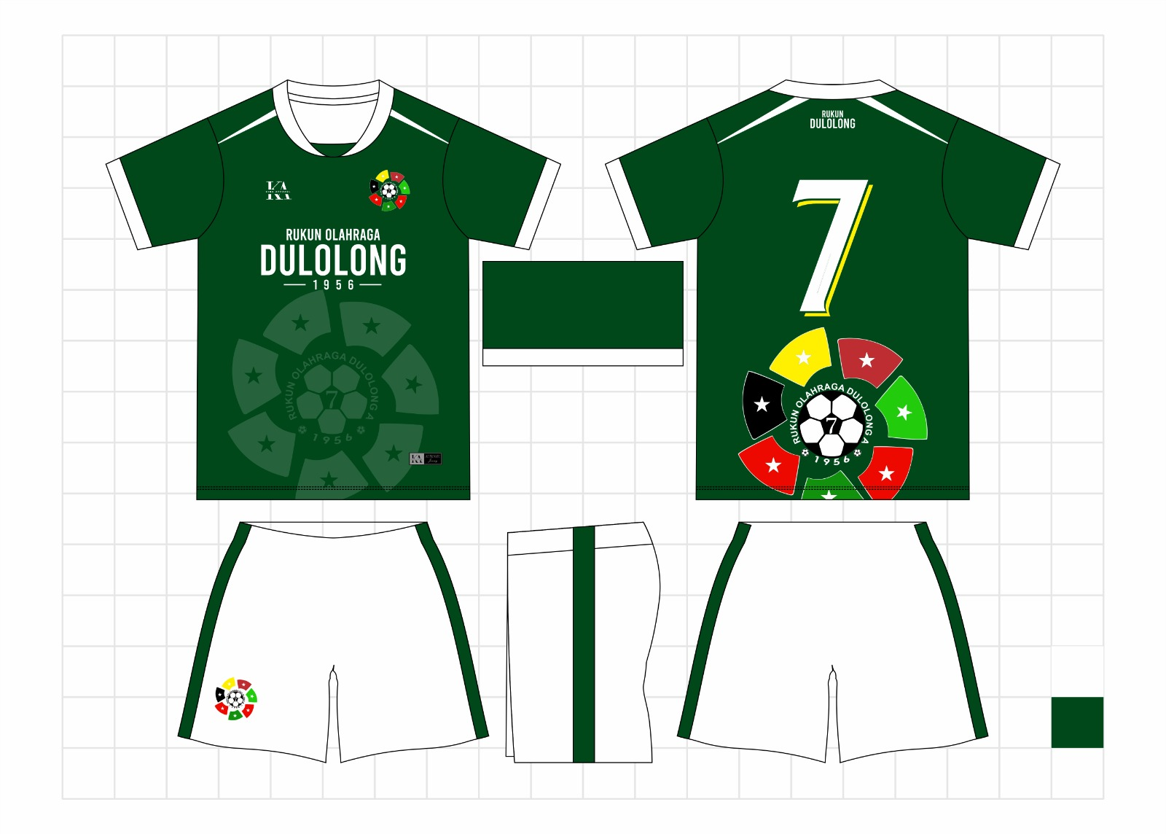
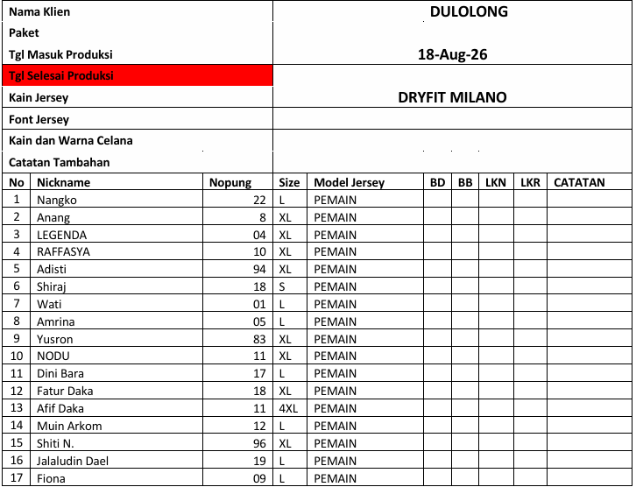

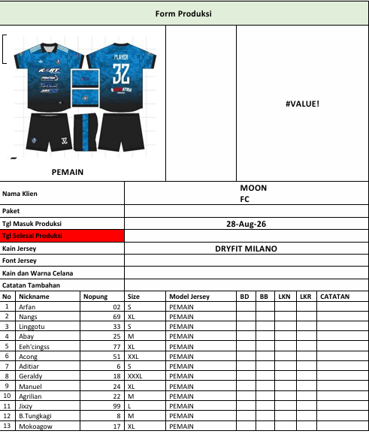

Catatan Tambahan

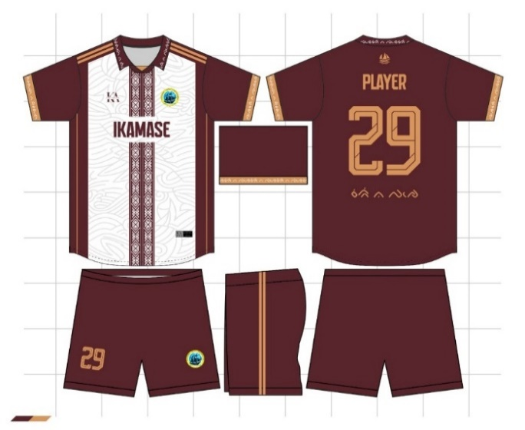 #VALUE! |  |  |  |  | 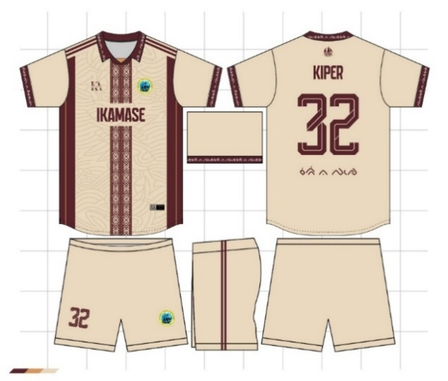 #VALUE!

PEMAIN
KIPER
Nama Klien |  |  |  |  | IKAMASE STPN
Paket
Tgl Masuk Produksi |  |  | 2-Aug-26
Tgl Selesai Produksi
Kain Jersey |  |  | DRYFIT MILANO
Font Jersey
Kain dan Warna Celana
Catatan Tambahan
No | Nickname | Nopung | Size | Model Jersey | LENGAN | BB | LKN | LKR | Kerah
1 | Opa | 16 | XL | KIPER | PENDEK
2 | Rudini | 26 | M | KIPER | PENDEK
3 | Cianjur | 78 | L | KIPER | PENDEK
4 | Cianjur | 8 | M | KIPER | PENDEK
5 | Cianjur | 3 | M | KIPER | PENDEK
6 | Cianjur | 20 | M | KIPER | PENDEK
7 | Fauzan | 15 | M | KIPER | PENDEK
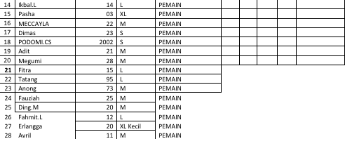
8 | ANAK MAGANG | 0.5 | L | KIPER | PENDEK
9 | ANDRI | 28 | L | KIPER | PENDEK
10 | Toto | 14 | XL | KIPER | PENDEK
11 | Muksin | 46 | XXL | KIPER | PENDEK
12 | Irfan | 10 | XL | KIPER | PENDEK
13 | Andi Sikki | 9 | M | KIPER | PENDEK
14 | Alif | 13 | XL | KIPER | PENDEK
15 | Andika | 1003 | M | KIPER | PENDEK
16 |  | 3 | S | KIPER | PENDEK
17 | Fin | 27 | M | KIPER | PENDEK
18 | Feby | 18 | M | KIPER | PENDEK
19 | pablo | 11 | M | KIPER | PENDEK
20 | Cianjur | 1 | M | KIPER | PANJANG
21 | Ary Wahyudi S. | 9 | XL | KIPER | PANJANG
22 | WD | 19 | S | KIPER | PANJANG
23 | IHK | 7 | M | KIPER | PANJANG
24 | AL | 29 | XL | KIPER | PANJANG
25 | MEE | 92 | M | KIPER | PANJANG
26 | Aci | 17 | XL | KIPER | PANJANG
27 | PIAH | 21 | M | KIPER | PANJANG
28 | mliolie | 0.8 | M | KIPER | PANJANG
29 | Dhifan | 3 | L | PEMAIN | PENDEK
30 | ily | 23 | S | PEMAIN | PENDEK
31 | Abang | 0.3 | S | PEMAIN | PENDEK
32 | Suratmin | 27 | XL | PEMAIN | PENDEK
33 |  | 20 | L | PEMAIN | PENDEK
34 | IASP | 11 | L | PEMAIN | PENDEK
35 | Andi_UmminK | 17 | L | PEMAIN | PENDEK
36 |  | 12 | M | PEMAIN | PENDEK
37 | MUNIR | 7 | M | PEMAIN | PENDEK
38 |  | 15 | XL | PEMAIN | PENDEK
39 |  | 99 | XL | PEMAIN | PENDEK
40 | BUDD | 10 | L | PEMAIN | PENDEK
41 |  |  | M | PEMAIN | PENDEK
42 | IRHAM | 88 | M | PEMAIN | PENDEK
43 | Aldi | 27 | M | PEMAIN | PENDEK
44 | Sarwan | 11 | M | PEMAIN | PENDEK
45 | Lia | 0.9 | XL | PEMAIN | PANJANG
46 | KARTINI | 79 | XL | PEMAIN | PANJANG
47 | Ihwal | 30 | XL | PEMAIN | PANJANG
48 |  | 1 | XXL | PEMAIN | PANJANG
49 |  |  | L | PEMAIN | PANJANG
50 | Mysha | 18 | L | KIPER | PANJANG

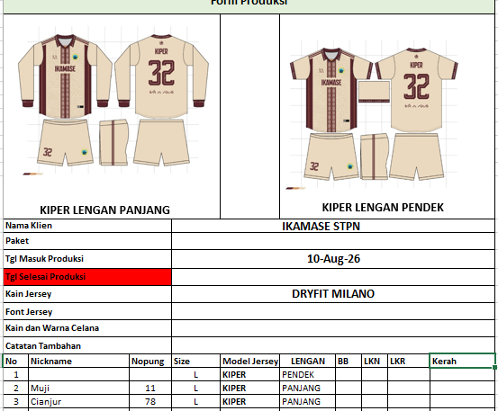

Form Produksi

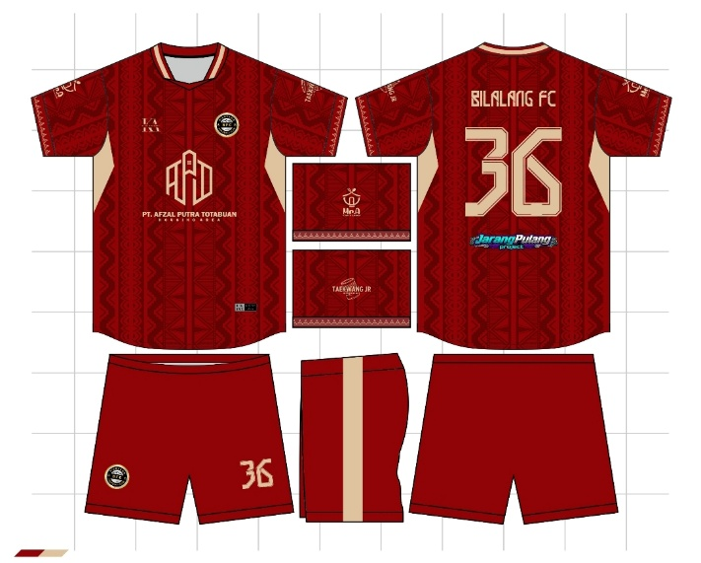 #VALUE! |  |  |  |  | 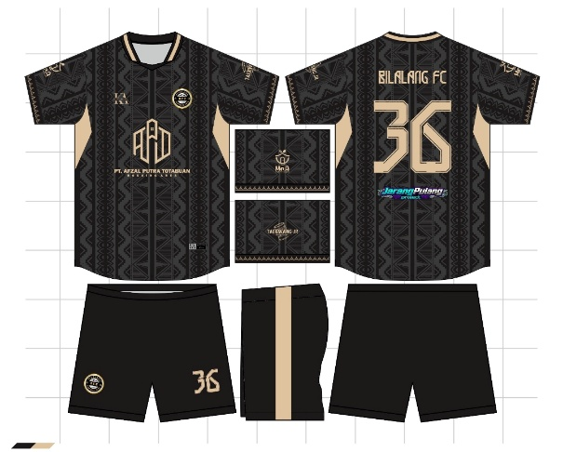 #VALUE!

PEMAIN
Nama Klien |  |  |  |  | BILALANG
Paket
Tgl Masuk Produksi |  |  | 18-Aug-26
Tgl Selesai Produksi
Kain Jersey |  |  | DRYFIT MILANO
Font Jersey
Kain dan Warna Celana
Catatan Tambahan
No | Nickname | Nopung | Size | Model Jersey | BD | BB | LKN | LKR | CATATAN
1 | BILALANG FC | 31 | L | KIPER
2 | BILALANG FC | 1 | L | KIPER
3 | BILALANG FC | 3 | L | PEMAIN
4 | BILALANG FC | 4 | L | PEMAIN
5 | BILALANG FC | 5 | L | PEMAIN
6 | BILALANG FC | 6 | L | PEMAIN
7 | BILALANG FC | 7 | M | PEMAIN
8 | BILALANG FC | 8 | L | PEMAIN
9 | BILALANG FC | 9 | M | PEMAIN
10 | BILALANG FC | 10 | M | PEMAIN
11 | BILALANG FC | 11 | M | PEMAIN
12 | BILALANG FC | 12 | L | PEMAIN
13 | Panono | 30 | M | PEMAIN
14 | BILALANG FC | 14 | M | PEMAIN
15 | FAJENDRIYAH | 24 | XL | PEMAIN
16 | BILALANG FC | 16 | L | PEMAIN
17 | BILALANG FC | 17 | L | PEMAIN
18 | CHATRINE | 13 | L | KIPER
19 | BILALANG FC | 19 | L | PEMAIN
20 | PIPIWW | 26 | L | PEMAIN
21 | BILALANG FC | 21 | L | PEMAIN
22 | BILALANG FC | 22 | L | PEMAIN
23 | BILALANG FC | 25 | XL | PEMAIN
24 | BILALANG FC | 2 | L | PEMAIN
25
26
27

